Chân ghế A - Trái
 |  | GO ROUTER # LỘ TRÌNH SẢN XUẤT |  |  | Mã số: SX-1/BM1 Lần ban hành: 1 Ngày BH: 7/9/2026
PO NUMBER: |  | 6126 | LOẠI ĐƠN HÀNG | SỐ LƯỢNG | HÌNH ẢNH
QTY: |  | 110
TÊN BẢN VẼ: |  | Chân ghế A - Trái | SẢN XUẤT HÀNG LOẠT | 110 | 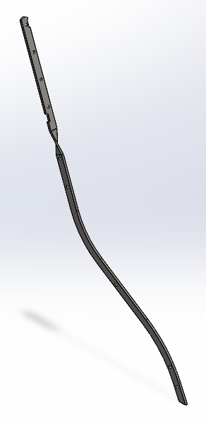
MÃ BẢN VẼ: |  | KM- 967.232006L- 01
CHÚ Ý:

OPERATION # 01- CẮT LASER
Part Number ( Mã bản vẽ ) | KM-977.22006L
Ngày/Tháng/Năm |  |  |  |  |  | Thời gian Setup ( phút )
SETUP |  |  |  |  |  | 20
Nhân viên Setup
Ngày/Tháng/Năm |  |  |  |  | Tổng cộng | Thời gian gia công / sản phẩm (s) | Tổng thời gian gia công dự kiến ( giờ )
Thời gian gia công |  |  |  |  |  | 100 | 3.4
Hàng đạt:
Hàng lỗi:
Tổng số lượng sản xuất:
Nhân viên SX:
Nhân viên QC:
OPERATION # 02 - LÀM NGUỘI
Part Number ( Mã bản vẽ )
Ngày/Tháng/Năm |  |  |  |  |  | Thời gian Setup ( phút )
SETUP |  |  |  |  |  | 0
Nhân viên Setup
Ngày/Tháng/Năm |  |  |  |  | Tổng cộng | Thời gian gia công / sản phẩm (s) | Tổng thời gian gia công dự kiến ( giờ )
Thời gian gia công |  |  |  |  |  | 50 | 1.5
Hàng đạt:
Hàng lỗi:
Tổng số lượng sản xuất:
Nhân viên SX:
Nhân viên QC:
OPERATION # 03 - XOẮN CHÂN GHẾ
Part Number ( Mã bản vẽ ) | KM- 967.232006L- 01
Ngày/Tháng/Năm |  |  |  |  |  | Thời gian Setup ( phút )
SETUP |  |  |  |  |  | 40
Nhân viên Setup
Ngày/Tháng/Năm |  |  |  |  | Tổng cộng | Thời gian gia công / sản phẩm (s) | Tổng thời gian gia công dự kiến ( giờ )
Thời gian gia công |  |  |  |  |  | 120 | 4.3
Hàng đạt:
Hàng lỗi:
Tổng số lượng sản xuất:
Nhân viên SX:
Nhân viên QC:

XÁC NHẬN CỦA GIÁM ĐỐC SẢN XUẤT

Chân ghế B
 |  | GO ROUTER # LỘ TRÌNH SẢN XUẤT |  |  | Mã số: SX-1/BM1 Lần ban hành: 1 Ngày BH: 7/9/2026
PO NUMBER: |  | 6126 | LOẠI ĐƠN HÀNG | SỐ LƯỢNG | HÌNH ẢNH
QTY: |  | 110
TÊN BẢN VẼ: |  | Chân ghế B | SẢN XUẤT HÀNG LOẠT | 220 | 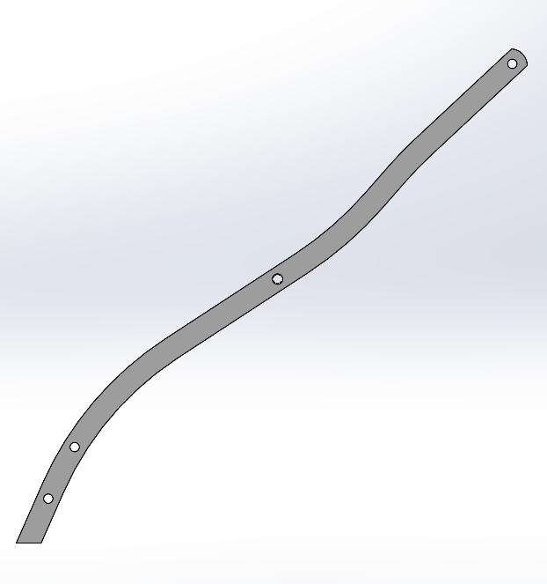
MÃ BẢN VẼ: |  | KM-613.332006-02
CHÚ Ý:

OPERATION # 01- CẮT LASER
Part Number ( Mã bản vẽ ) | KM-613.332006-02
Ngày/Tháng/Năm |  |  |  |  |  | Thời gian Setup ( phút )
SETUP |  |  |  |  |  | 20
Nhân viên Setup
Ngày/Tháng/Năm |  |  |  |  | Tổng cộng | Thời gian gia công / sản phẩm (s) | Tổng thời gian gia công dự kiến ( giờ )
Thời gian gia công |  |  |  |  |  | 60 | 4.0
Hàng đạt:
Hàng lỗi:
Tổng số lượng sản xuất:
Nhân viên SX:
Nhân viên QC:
OPERATION # 02 - LÀM NGUỘI
Part Number ( Mã bản vẽ )
Ngày/Tháng/Năm |  |  |  |  |  | Thời gian Setup ( phút )
SETUP |  |  |  |  |  | 0
Nhân viên Setup
Ngày/Tháng/Năm |  |  |  |  | Tổng cộng | Thời gian gia công / sản phẩm (s) | Tổng thời gian gia công dự kiến ( giờ )
Thời gian gia công |  |  |  |  |  | 40 | 2.4
Hàng đạt:
Hàng lỗi:
Tổng số lượng sản xuất:
Nhân viên SX:
Nhân viên QC:

XÁC NHẬN CỦA GIÁM ĐỐC SẢN XUẤT

Cung nối chân ghế - Cung lớn
 |  | GO ROUTER # LỘ TRÌNH SẢN XUẤT |  |  | Mã số: SX-1/BM1 Lần ban hành: 1 Ngày BH: 7/9/2026
PO NUMBER: |  | 6126 | LOẠI ĐƠN HÀNG | SỐ LƯỢNG | HÌNH ẢNH
QTY: |  | 110
TÊN BẢN VẼ: |  | Cung nối chân ghế - Cung lớn | SẢN XUẤT HÀNG LOẠT | 110 | 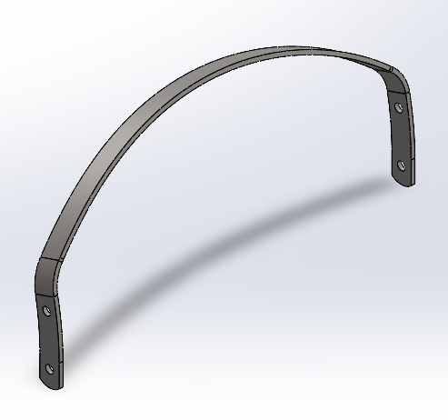
MÃ BẢN VẼ: |  | KM-367170.204-03
CHÚ Ý:

OPERATION # 01- CẮT LASER
Part Number ( Mã bản vẽ ) | KM-591.12004-03
Ngày/Tháng/Năm |  |  |  |  |  | Thời gian Setup ( phút )
SETUP |  |  |  |  |  | 15
Nhân viên Setup
Ngày/Tháng/Năm |  |  |  |  | Tổng cộng | Thời gian gia công / sản phẩm (s) | Tổng thời gian gia công dự kiến ( giờ )
Thời gian gia công |  |  |  |  |  | 60 | 2.1
Hàng đạt:
Hàng lỗi:
Tổng số lượng sản xuất:
Nhân viên SX:
Nhân viên QC:
OPERATION # 02- LÀM NGUỘI
Part Number ( Mã bản vẽ )
Ngày/Tháng/Năm |  |  |  |  |  | Thời gian Setup ( phút )
SETUP |  |  |  |  |  | 0
Nhân viên Setup
Ngày/Tháng/Năm |  |  |  |  | Tổng cộng | Thời gian gia công / sản phẩm (s) | Tổng thời gian gia công dự kiến ( giờ )
Thời gian gia công |  |  |  |  |  | 40 | 1.2
Hàng đạt:
Hàng lỗi:
Tổng số lượng sản xuất:
Nhân viên SX:
Nhân viên QC:
OPERATION # 03- CHẤN BƯỚC 1
Part Number ( Mã bản vẽ ) | KM-367170.204-03
Ngày/Tháng/Năm |  |  |  |  |  | Thời gian Setup ( phút )
SETUP |  |  |  |  |  | 30
Nhân viên Setup
Ngày/Tháng/Năm |  |  |  |  | Tổng cộng | Thời gian gia công / sản phẩm (s) | Tổng thời gian gia công dự kiến ( giờ )
Thời gian gia công |  |  |  |  |  | 15 | 1.0
Hàng đạt:
Hàng lỗi:
Tổng số lượng sản xuất:
Nhân viên SX:
Nhân viên QC:
OPERATION # 04 - CHẤN BƯỚC 2
Part Number ( Mã bản vẽ ) | KM-367170.204-03
Ngày/Tháng/Năm |  |  |  |  |  | Thời gian Setup ( phút )
SETUP |  |  |  |  |  | 30
Nhân viên Setup
Ngày/Tháng/Năm |  |  |  |  | Tổng cộng | Thời gian gia công / sản phẩm (s) | Tổng thời gian gia công dự kiến ( giờ )
Thời gian gia công |  |  |  |  |  | 30 | 1.4
Hàng đạt:
Hàng lỗi:
Tổng số lượng sản xuất:
Nhân viên SX:
Nhân viên QC:
OPERATION # 05 - CHẤN BƯỚC 3
Part Number ( Mã bản vẽ ) | KM-367170.204-03
Ngày/Tháng/Năm |  |  |  |  |  | Thời gian Setup ( phút )
SETUP |  |  |  |  |  | 30
Nhân viên Setup
Ngày/Tháng/Năm |  |  |  |  | Tổng cộng | Thời gian gia công / sản phẩm (s) | Tổng thời gian gia công dự kiến ( giờ )
Thời gian gia công |  |  |  |  |  | 31 | 1.4
Hàng đạt:
Hàng lỗi:
Tổng số lượng sản xuất:
Nhân viên SX:
Nhân viên QC:

XÁC NHẬN CỦA GIÁM ĐỐC SẢN XUẤT

Gân tăng cường cung ghế nhỏ
 |  | GO ROUTER # LỘ TRÌNH SẢN XUẤT |  |  | Mã số: SX-1/BM1 Lần ban hành: 1 Ngày BH: 7/9/2026
PO NUMBER: |  | 6126 | LOẠI ĐƠN HÀNG | SỐ LƯỢNG | HÌNH ẢNH
QTY: |  | 110
TÊN BẢN VẼ: |  | Gân tăng cường cho cung ghế nhỏ | SẢN XUẤT HÀNG LOẠT | 110 | 
MÃ BẢN VẼ: |  | KM-341102.5-05
CHÚ Ý:

OPERATION # 01- CẮT LASER
Part Number ( Mã bản vẽ ) | KM-341102.5-05
Ngày/Tháng/Năm |  |  |  |  |  | Thời gian Setup ( phút )
SETUP |  |  |  |  |  | 15
Nhân viên Setup
Ngày/Tháng/Năm |  |  |  |  | Tổng cộng | Thời gian gia công / sản phẩm (s) | Tổng thời gian gia công dự kiến ( giờ )
Thời gian gia công |  |  |  |  |  | 10 | 0.6
Hàng đạt:
Hàng lỗi:
Tổng số lượng sản xuất:
Nhân viên SX:
Nhân viên QC:
OPERATION # 02- LÀM NGUỘI
Part Number ( Mã bản vẽ )
Ngày/Tháng/Năm |  |  |  |  |  | Thời gian Setup ( phút )
SETUP |  |  |  |  |  | 0
Nhân viên Setup
Ngày/Tháng/Năm |  |  |  |  | Tổng cộng | Thời gian gia công / sản phẩm (s) | Tổng thời gian gia công dự kiến ( giờ )
Thời gian gia công |  |  |  |  |  | 40 | 1.2
Hàng đạt:
Hàng lỗi:
Tổng số lượng sản xuất:
Nhân viên SX:
Nhân viên QC:

XÁC NHẬN CỦA GIÁM ĐỐC SẢN XUẤT

Thanh khung ngồi - Trái
 |  | GO ROUTER # LỘ TRÌNH SẢN XUẤT |  |  | Mã số: SX-1/BM1 Lần ban hành: 1 Ngày BH: 7/9/2026
PO NUMBER: |  | 6126 | LOẠI ĐƠN HÀNG | SỐ LƯỢNG | HÌNH ẢNH
QTY: |  | 110
TÊN BẢN VẼ: |  | Thanh khung ngồi - Trái | SẢN XUẤT HÀNG LOẠT | 110 | 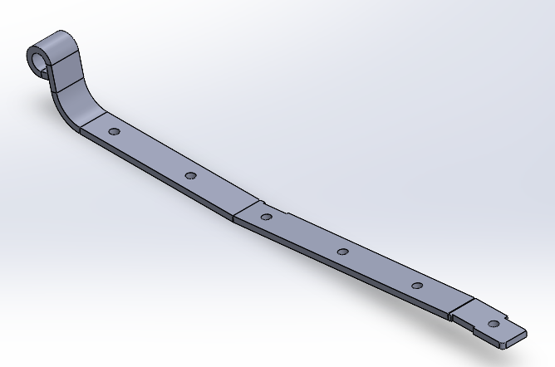
MÃ BẢN VẼ: |  | KM-435.82505L-07
CHÚ Ý:

OPERATION # 01- CẮT LASER
Part Number ( Mã bản vẽ ) | KM-484.762505L-07
Ngày/Tháng/Năm |  |  |  |  |  | Thời gian Setup ( phút )
SETUP |  |  |  |  |  | 15
Nhân viên Setup
Ngày/Tháng/Năm |  |  |  |  | Tổng cộng | Thời gian gia công / sản phẩm (s) | Tổng thời gian gia công dự kiến ( giờ )
Thời gian gia công |  |  |  |  |  | 60 | 2.1
Hàng đạt:
Hàng lỗi:
Tổng số lượng sản xuất:
Nhân viên SX:
Nhân viên QC:
OPERATION # 02- LÀM NGUỘI
Part Number ( Mã bản vẽ )
Ngày/Tháng/Năm |  |  |  |  |  | Thời gian Setup ( phút )
SETUP |  |  |  |  |  | 0
Nhân viên Setup
Ngày/Tháng/Năm |  |  |  |  | Tổng cộng | Thời gian gia công / sản phẩm (s) | Tổng thời gian gia công dự kiến ( giờ )
Thời gian gia công |  |  |  |  |  | 40 | 1.2
Hàng đạt:
Hàng lỗi:
Tổng số lượng sản xuất:
Nhân viên SX:
Nhân viên QC:
OPERATION # 03- CHẤN BƯỚC 1 ( chấn R để uốn )
Part Number ( Mã bản vẽ ) | KM-435.82505-07
Ngày/Tháng/Năm |  |  |  |  |  | Thời gian Setup ( phút )
SETUP |  |  |  |  |  | 30
Nhân viên Setup
Ngày/Tháng/Năm |  |  |  |  | Tổng cộng | Thời gian gia công / sản phẩm (s) | Tổng thời gian gia công dự kiến ( giờ )
Thời gian gia công |  |  |  |  |  | 15 | 1.0
Hàng đạt:
Hàng lỗi:
Tổng số lượng sản xuất:
Nhân viên SX:
Nhân viên QC:
OPERATION # 04 - UỐN
Part Number ( Mã bản vẽ ) | KM-435.82505L-07
Ngày/Tháng/Năm |  |  |  |  |  | Thời gian Setup ( phút )
SETUP |  |  |  |  |  | 120
Nhân viên Setup
Ngày/Tháng/Năm |  |  |  |  | Tổng cộng | Thời gian gia công / sản phẩm (s) | Tổng thời gian gia công dự kiến ( giờ )
Thời gian gia công |  |  |  |  |  | 60 | 3.8
Hàng đạt:
Hàng lỗi:
Tổng số lượng sản xuất:
Nhân viên SX:
Nhân viên QC:
OPERATION # 05 - ĐÓNG SƠ MI
Part Number ( Mã bản vẽ ) | KM-435.82505L-07
Ngày/Tháng/Năm |  |  |  |  |  | Thời gian Setup ( phút )
SETUP |  |  |  |  |  | 0
Nhân viên Setup
Ngày/Tháng/Năm |  |  |  |  | Tổng cộng | Thời gian gia công / sản phẩm (s) | Tổng thời gian gia công dự kiến ( giờ )
Thời gian gia công |  |  |  |  |  | 40 | 1.2
Hàng đạt:
Hàng lỗi:
Tổng số lượng sản xuất:
Nhân viên SX:
Nhân viên QC:
OPERATION # 06 - CHẤN BƯỚC 2 ( chấn R22 )
Part Number ( Mã bản vẽ ) | KM-435.82505L-07
Ngày/Tháng/Năm |  |  |  |  |  | Thời gian Setup ( phút )
SETUP |  |  |  |  |  | 30
Nhân viên Setup
Ngày/Tháng/Năm |  |  |  |  | Tổng cộng | Thời gian gia công / sản phẩm (s) | Tổng thời gian gia công dự kiến ( giờ )
Thời gian gia công |  |  |  |  |  | 20 | 1.1
Hàng đạt:
Hàng lỗi:
Tổng số lượng sản xuất:
Nhân viên SX:
Nhân viên QC:
OPERATION # 07 - CHẤN BƯỚC 3
Part Number ( Mã bản vẽ ) | KM-435.82505L-07
Ngày/Tháng/Năm |  |  |  |  |  | Thời gian Setup ( phút )
SETUP |  |  |  |  |  | 30
Nhân viên Setup
Ngày/Tháng/Năm |  |  |  |  | Tổng cộng | Thời gian gia công / sản phẩm (s) | Tổng thời gian gia công dự kiến ( giờ )
Thời gian gia công |  |  |  |  |  | 30 | 1.4
Hàng đạt:
Hàng lỗi:
Tổng số lượng sản xuất:
Nhân viên SX:
Nhân viên QC:

XÁC NHẬN CỦA GIÁM ĐỐC SẢN XUẤT

Thanh khung ngồi - Phải
 |  | GO ROUTER # LỘ TRÌNH SẢN XUẤT |  |  | Mã số: SX-1/BM1 Lần ban hành: 1 Ngày BH: 7/9/2026
PO NUMBER: |  | 6126 | LOẠI ĐƠN HÀNG | SỐ LƯỢNG | HÌNH ẢNH
QTY: |  | 110
TÊN BẢN VẼ: |  | Thanh khung ngồi - Phải | SẢN XUẤT HÀNG LOẠT | 110 | 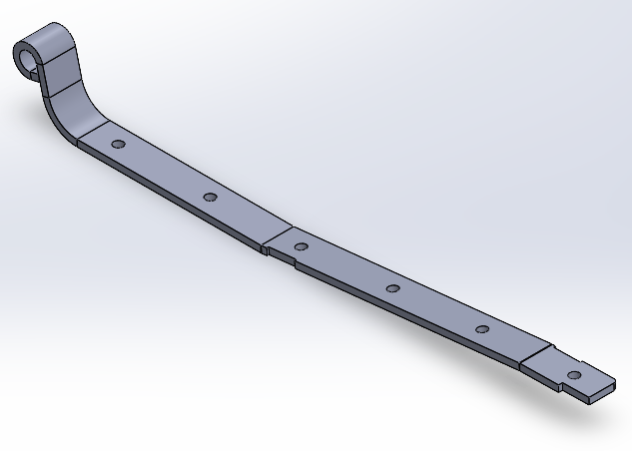
MÃ BẢN VẼ: |  | KM-435.82505R-07
CHÚ Ý:

OPERATION # 01- CẮT LASER
Part Number ( Mã bản vẽ ) | KM-484.762505R-07
Ngày/Tháng/Năm |  |  |  |  |  | Thời gian Setup ( phút )
SETUP |  |  |  |  |  | 15
Nhân viên Setup
Ngày/Tháng/Năm |  |  |  |  | Tổng cộng | Thời gian gia công / sản phẩm (s) | Tổng thời gian gia công dự kiến ( giờ )
Thời gian gia công |  |  |  |  |  | 70 | 2.4
Hàng đạt:
Hàng lỗi:
Tổng số lượng sản xuất:
Nhân viên SX:
Nhân viên QC:
OPERATION # 02- LÀM NGUỘI
Part Number ( Mã bản vẽ )
Ngày/Tháng/Năm |  |  |  |  |  | Thời gian Setup ( phút )
SETUP |  |  |  |  |  | -
Nhân viên Setup
Ngày/Tháng/Năm |  |  |  |  | Tổng cộng | Thời gian gia công / sản phẩm (s) | Tổng thời gian gia công dự kiến ( giờ )
Thời gian gia công |  |  |  |  |  | 40 | 1.2
Hàng đạt:
Hàng lỗi:
Tổng số lượng sản xuất:
Nhân viên SX:
Nhân viên QC:
OPERATION # 03- CHẤN BƯỚC 1 ( chấn R để uốn )
Part Number ( Mã bản vẽ ) | KM-435.82505R-07
Ngày/Tháng/Năm |  |  |  |  |  | Thời gian Setup ( phút )
SETUP |  |  |  |  |  | 0
Nhân viên Setup
Ngày/Tháng/Năm |  |  |  |  | Tổng cộng | Thời gian gia công / sản phẩm (s) | Tổng thời gian gia công dự kiến ( giờ )
Thời gian gia công |  |  |  |  |  | 15 | 0.5
Hàng đạt:
Hàng lỗi:
Tổng số lượng sản xuất:
Nhân viên SX:
Nhân viên QC:
OPERATION # 04 - UỐN
Part Number ( Mã bản vẽ ) | KM-435.82505R-07
Ngày/Tháng/Năm |  |  |  |  |  | Thời gian Setup ( phút )
SETUP |  |  |  |  |  | 0
Nhân viên Setup
Ngày/Tháng/Năm |  |  |  |  | Tổng cộng | Thời gian gia công / sản phẩm (s) | Tổng thời gian gia công dự kiến ( giờ )
Thời gian gia công |  |  |  |  |  | 60 | 1.8
Hàng đạt:
Hàng lỗi:
Tổng số lượng sản xuất:
Nhân viên SX:
Nhân viên QC:
OPERATION # 05 - ĐÓNG SƠ MI
Part Number ( Mã bản vẽ ) | KM-435.82505R-07
Ngày/Tháng/Năm |  |  |  |  |  | Thời gian Setup ( phút )
SETUP |  |  |  |  |  | 0
Nhân viên Setup
Ngày/Tháng/Năm |  |  |  |  | Tổng cộng | Thời gian gia công / sản phẩm (s) | Tổng thời gian gia công dự kiến ( giờ )
Thời gian gia công |  |  |  |  |  | 70 | 2.1
Hàng đạt:
Hàng lỗi:
Tổng số lượng sản xuất:
Nhân viên SX:
Nhân viên QC:
OPERATION # 06 - CHẤN BƯỚC 2 ( chấn R22 )
Part Number ( Mã bản vẽ ) | KM-435.82505R-07
Ngày/Tháng/Năm |  |  |  |  |  | Thời gian Setup ( phút )
SETUP |  |  |  |  |  | 0
Nhân viên Setup
Ngày/Tháng/Năm |  |  |  |  | Tổng cộng | Thời gian gia công / sản phẩm (s) | Tổng thời gian gia công dự kiến ( giờ )
Thời gian gia công |  |  |  |  |  | 20 | 0.6
Hàng đạt:
Hàng lỗi:
Tổng số lượng sản xuất:
Nhân viên SX:
Nhân viên QC:
OPERATION # 07 - CHẤN BƯỚC 3
Part Number ( Mã bản vẽ ) | KM-435.82505R-07
Ngày/Tháng/Năm |  |  |  |  |  | Thời gian Setup ( phút )
SETUP |  |  |  |  |  | 0
Nhân viên Setup
Ngày/Tháng/Năm |  |  |  |  | Tổng cộng | Thời gian gia công / sản phẩm (s) | Tổng thời gian gia công dự kiến ( giờ )
Thời gian gia công |  |  |  |  |  | 30 | 0.9
Hàng đạt:
Hàng lỗi:
Tổng số lượng sản xuất:
Nhân viên SX:
Nhân viên QC:

XÁC NHẬN CỦA GIÁM ĐỐC SẢN XUẤT

Thanh la khung ngồi phía trước
 |  | GO ROUTER # LỘ TRÌNH SẢN XUẤT |  |  | Mã số: SX-1/BM1 Lần ban hành: 1 Ngày BH: 7/9/2026
PO NUMBER: |  | 6126 | LOẠI ĐƠN HÀNG | SỐ LƯỢNG | HÌNH ẢNH
QTY: |  | 110
TÊN BẢN VẼ: |  | Thanh la khung ngồi phía trước | SẢN XUẤT HÀNG LOẠT | 110 | 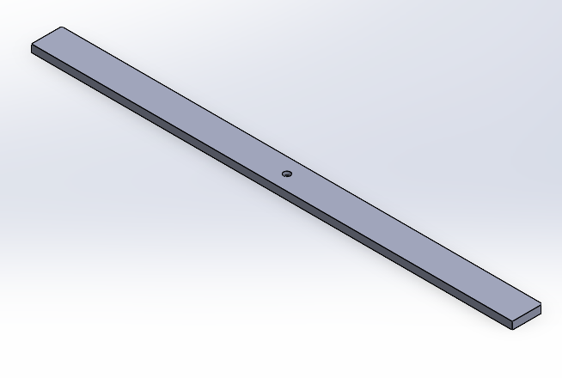
MÃ BẢN VẼ: |  | KM-3172005-08
CHÚ Ý:

OPERATION # 01- CẮT LASER
Part Number ( Mã bản vẽ ) | KM-3172005-08
Ngày/Tháng/Năm |  |  |  |  |  | Thời gian Setup ( phút )
SETUP |  |  |  |  |  | 15
Nhân viên Setup
Ngày/Tháng/Năm |  |  |  |  | Tổng cộng | Thời gian gia công / sản phẩm (s) | Tổng thời gian gia công dự kiến ( giờ )
Thời gian gia công |  |  |  |  |  | 60 | 2.1
Hàng đạt:
Hàng lỗi:
Tổng số lượng sản xuất:
Nhân viên SX:
Nhân viên QC:
OPERATION # 02- CHAMFER LỖ
Part Number ( Mã bản vẽ ) | KM-3172005-08
Ngày/Tháng/Năm |  |  |  |  |  | Thời gian Setup ( phút )
SETUP |  |  |  |  |  | 0
Nhân viên Setup
Ngày/Tháng/Năm |  |  |  |  | Tổng cộng | Thời gian gia công / sản phẩm (s) | Tổng thời gian gia công dự kiến ( giờ )
Thời gian gia công |  |  |  |  |  | 50 | 1.5
Hàng đạt:
Hàng lỗi:
Tổng số lượng sản xuất:
Nhân viên SX:
Nhân viên QC:
OPERATION # 02- LÀM NGUỘI
Part Number ( Mã bản vẽ )
Ngày/Tháng/Năm |  |  |  |  |  | Thời gian Setup ( phút )
SETUP |  |  |  |  |  | -
Nhân viên Setup
Ngày/Tháng/Năm |  |  |  |  | Tổng cộng | Thời gian gia công / sản phẩm (s) | Tổng thời gian gia công dự kiến ( giờ )
Thời gian gia công |  |  |  |  |  | 40 | 1.2
Hàng đạt:
Hàng lỗi:
Tổng số lượng sản xuất:
Nhân viên SX:
Nhân viên QC:

XÁC NHẬN CỦA GIÁM ĐỐC SẢN XUẤT

Thanh la khung ngồi phía sau
 |  | GO ROUTER # LỘ TRÌNH SẢN XUẤT |  |  | Mã số: SX-1/BM1 Lần ban hành: 1 Ngày BH: 7/9/2026
PO NUMBER: |  | 6126 | LOẠI ĐƠN HÀNG | SỐ LƯỢNG | HÌNH ẢNH
QTY: |  | 110
TÊN BẢN VẼ: |  | Thanh la khung ngồi phía sau | SẢN XUẤT HÀNG LOẠT | 110 | 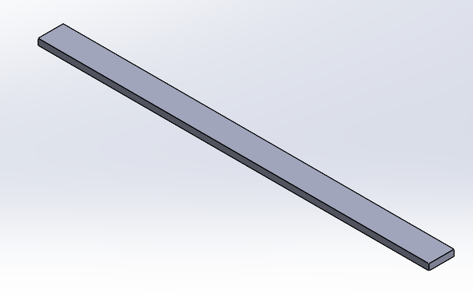
MÃ BẢN VẼ: |  | KM-3112005-09
CHÚ Ý:

OPERATION # 01- CẮT LASER
Part Number ( Mã bản vẽ ) | KM-3112005-09
Ngày/Tháng/Năm |  |  |  |  |  | Thời gian Setup ( phút )
SETUP |  |  |  |  |  | 15
Nhân viên Setup
Ngày/Tháng/Năm |  |  |  |  | Tổng cộng | Thời gian gia công / sản phẩm (s) | Tổng thời gian gia công dự kiến ( giờ )
Thời gian gia công |  |  |  |  |  | 60 | 2.1
Hàng đạt:
Hàng lỗi:
Tổng số lượng sản xuất:
Nhân viên SX:
Nhân viên QC:
OPERATION # 02- LÀM NGUỘI
Part Number ( Mã bản vẽ )
Ngày/Tháng/Năm |  |  |  |  |  | Thời gian Setup ( phút )
SETUP |  |  |  |  |  | 0
Nhân viên Setup
Ngày/Tháng/Năm |  |  |  |  | Tổng cộng | Thời gian gia công / sản phẩm (s) | Tổng thời gian gia công dự kiến ( giờ )
Thời gian gia công |  |  |  |  |  | 40 | 1.2
Hàng đạt:
Hàng lỗi:
Tổng số lượng sản xuất:
Nhân viên SX:
Nhân viên QC:

XÁC NHẬN CỦA GIÁM ĐỐC SẢN XUẤT

Tay ghế - Trái
 |  | GO ROUTER # LỘ TRÌNH SẢN XUẤT |  |  | Mã số: SX-1/BM1 Lần ban hành: 1 Ngày BH: 7/9/2026
PO NUMBER: |  | 6126 | LOẠI ĐƠN HÀNG | SỐ LƯỢNG | HÌNH ẢNH
QTY: |  | 110
TÊN BẢN VẼ: |  | Tay ghế - Trái | SẢN XUẤT HÀNG LOẠT | 110 | 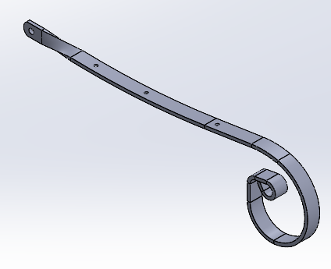
MÃ BẢN VẼ: |  | KM-4772005L-11
CHÚ Ý:

OPERATION # 01- CẮT LASER
Part Number ( Mã bản vẽ ) | KM-762.32005 - 11
Ngày/Tháng/Năm |  |  |  |  |  | Thời gian Setup ( phút )
SETUP |  |  |  |  |  | 15
Nhân viên Setup
Ngày/Tháng/Năm |  |  |  |  | Tổng cộng | Thời gian gia công / sản phẩm (s) | Tổng thời gian gia công dự kiến ( giờ )
Thời gian gia công |  |  |  |  |  | 70 | 2.4
Hàng đạt:
Hàng lỗi:
Tổng số lượng sản xuất:
Nhân viên SX:
Nhân viên QC:
OPERATION # 02- CHAMFER LỖ
Part Number ( Mã bản vẽ ) | KM-4772005L-11
Ngày/Tháng/Năm |  |  |  |  |  | Thời gian Setup ( phút )
SETUP |  |  |  |  |  | 0
Nhân viên Setup
Ngày/Tháng/Năm |  |  |  |  | Tổng cộng | Thời gian gia công / sản phẩm (s) | Tổng thời gian gia công dự kiến ( giờ )
Thời gian gia công |  |  |  |  |  | 60 | 1.8
Hàng đạt:
Hàng lỗi:
Tổng số lượng sản xuất:
Nhân viên SX:
Nhân viên QC:
OPERATION # 03- LÀM NGUỘI
Part Number ( Mã bản vẽ )
Ngày/Tháng/Năm |  |  |  |  |  | Thời gian Setup ( phút )
SETUP |  |  |  |  |  | -
Nhân viên Setup
Ngày/Tháng/Năm |  |  |  |  | Tổng cộng | Thời gian gia công / sản phẩm (s) | Tổng thời gian gia công dự kiến ( giờ )
Thời gian gia công |  |  |  |  |  | 40 | 1.2
Hàng đạt:
Hàng lỗi:
Tổng số lượng sản xuất:
Nhân viên SX:
Nhân viên QC:
OPERATION # 03- CHẤN BƯỚC 1 ( chấn R để uốn )
Part Number ( Mã bản vẽ ) | KM-4772005L-11
Ngày/Tháng/Năm |  |  |  |  |  | Thời gian Setup ( phút )
SETUP |  |  |  |  |  | 30
Nhân viên Setup
Ngày/Tháng/Năm |  |  |  |  | Tổng cộng | Thời gian gia công / sản phẩm (s) | Tổng thời gian gia công dự kiến ( giờ )
Thời gian gia công |  |  |  |  |  | 30 | 1.4
Hàng đạt:
Hàng lỗi:
Tổng số lượng sản xuất:
Nhân viên SX:
Nhân viên QC:
OPERATION # 04 - UỐN BƯỚC 1
Part Number ( Mã bản vẽ ) | KM-4772005L-11
Ngày/Tháng/Năm |  |  |  |  |  | Thời gian Setup ( phút )
SETUP |  |  |  |  |  | 60
Nhân viên Setup
Ngày/Tháng/Năm |  |  |  |  | Tổng cộng | Thời gian gia công / sản phẩm (s) | Tổng thời gian gia công dự kiến ( giờ )
Thời gian gia công |  |  |  |  |  | 60 | 2.8
Hàng đạt:
Hàng lỗi:
Tổng số lượng sản xuất:
Nhân viên SX:
Nhân viên QC:
OPERATION # 05 - ĐÓNG SƠ MI
Part Number ( Mã bản vẽ ) | KM-4772005L-11
Ngày/Tháng/Năm |  |  |  |  |  | Thời gian Setup ( phút )
SETUP |  |  |  |  |  | 0
Nhân viên Setup
Ngày/Tháng/Năm |  |  |  |  | Tổng cộng | Thời gian gia công / sản phẩm (s) | Tổng thời gian gia công dự kiến ( giờ )
Thời gian gia công |  |  |  |  |  | 60 | 1.8
Hàng đạt:
Hàng lỗi:
Tổng số lượng sản xuất:
Nhân viên SX:
Nhân viên QC:
OPERATION # 06 - UỐN BƯỚC 2
Part Number ( Mã bản vẽ ) | KM-4772005L-11
Ngày/Tháng/Năm |  |  |  |  |  | Thời gian Setup ( phút )
SETUP |  |  |  |  |  | 60
Nhân viên Setup
Ngày/Tháng/Năm |  |  |  |  | Tổng cộng | Thời gian gia công / sản phẩm (s) | Tổng thời gian gia công dự kiến ( giờ )
Thời gian gia công |  |  |  |  |  | 90 | 3.8
Hàng đạt:
Hàng lỗi:
Tổng số lượng sản xuất:
Nhân viên SX:
Nhân viên QC:
OPERATION # 07 - UỐN XOẮN TAY GHẾ
Part Number ( Mã bản vẽ ) | KM-4772005L-11
Ngày/Tháng/Năm |  |  |  |  |  | Thời gian Setup ( phút )
SETUP |  |  |  |  |  | 40
Nhân viên Setup
Ngày/Tháng/Năm |  |  |  |  | Tổng cộng | Thời gian gia công / sản phẩm (s) | Tổng thời gian gia công dự kiến ( giờ )
Thời gian gia công |  |  |  |  |  | 90 | 3.4
Hàng đạt:
Hàng lỗi:
Tổng số lượng sản xuất:
Nhân viên SX:
Nhân viên QC:
OPERATION # 07 - CHẤN
Part Number ( Mã bản vẽ ) | KM-4772005L-11
Ngày/Tháng/Năm |  |  |  |  |  | Thời gian Setup ( phút )
SETUP |  |  |  |  |  | 30
Nhân viên Setup
Ngày/Tháng/Năm |  |  |  |  | Tổng cộng | Thời gian gia công / sản phẩm (s) | Tổng thời gian gia công dự kiến ( giờ )
Thời gian gia công |  |  |  |  |  | 30 | 1.4
Hàng đạt:
Hàng lỗi:
Tổng số lượng sản xuất:
Nhân viên SX:
Nhân viên QC:

XÁC NHẬN CỦA GIÁM ĐỐC SẢN XUẤT

Tay ghế - Phải
 |  | GO ROUTER # LỘ TRÌNH SẢN XUẤT |  |  | Mã số: SX-1/BM1 Lần ban hành: 1 Ngày BH: 7/9/2026
PO NUMBER: |  | 6126 | LOẠI ĐƠN HÀNG | SỐ LƯỢNG | HÌNH ẢNH
QTY: |  | 110
TÊN BẢN VẼ: |  | Tay ghế - Phải | SẢN XUẤT HÀNG LOẠT | 110 | 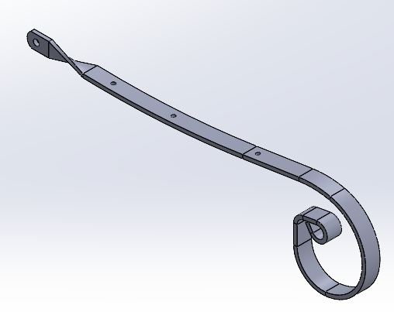
MÃ BẢN VẼ: |  | KM-4772005R-11
CHÚ Ý:

OPERATION # 01- CẮT LASER
Part Number ( Mã bản vẽ ) | KM-762.32005 - 11
Ngày/Tháng/Năm |  |  |  |  |  | Thời gian Setup ( phút )
SETUP |  |  |  |  |  | 0
Nhân viên Setup
Ngày/Tháng/Năm |  |  |  |  | Tổng cộng | Thời gian gia công / sản phẩm (s) | Tổng thời gian gia công dự kiến ( giờ )
Thời gian gia công |  |  |  |  |  | 70 | 2.1
Hàng đạt:
Hàng lỗi:
Tổng số lượng sản xuất:
Nhân viên SX:
Nhân viên QC:
OPERATION # 02- CHAMFER LỖ
Part Number ( Mã bản vẽ ) | KM-4772005R-11
Ngày/Tháng/Năm |  |  |  |  |  | Thời gian Setup ( phút )
SETUP |  |  |  |  |  | -
Nhân viên Setup
Ngày/Tháng/Năm |  |  |  |  | Tổng cộng | Thời gian gia công / sản phẩm (s) | Tổng thời gian gia công dự kiến ( giờ )
Thời gian gia công |  |  |  |  |  | 60 | 1.8
Hàng đạt:
Hàng lỗi:
Tổng số lượng sản xuất:
Nhân viên SX:
Nhân viên QC:
OPERATION # 03- LÀM NGUỘI
Part Number ( Mã bản vẽ )
Ngày/Tháng/Năm |  |  |  |  |  | Thời gian Setup ( phút )
SETUP |  |  |  |  |  | -
Nhân viên Setup
Ngày/Tháng/Năm |  |  |  |  | Tổng cộng | Thời gian gia công / sản phẩm (s) | Tổng thời gian gia công dự kiến ( giờ )
Thời gian gia công |  |  |  |  |  | 40 | 1.2
Hàng đạt:
Hàng lỗi:
Tổng số lượng sản xuất:
Nhân viên SX:
Nhân viên QC:
OPERATION # 03- CHẤN BƯỚC 1 ( chấn R để uốn )
Part Number ( Mã bản vẽ ) | KM-4772005R-11
Ngày/Tháng/Năm |  |  |  |  |  | Thời gian Setup ( phút )
SETUP |  |  |  |  |  | 0
Nhân viên Setup
Ngày/Tháng/Năm |  |  |  |  | Tổng cộng | Thời gian gia công / sản phẩm (s) | Tổng thời gian gia công dự kiến ( giờ )
Thời gian gia công |  |  |  |  |  | 30 | 0.9
Hàng đạt:
Hàng lỗi:
Tổng số lượng sản xuất:
Nhân viên SX:
Nhân viên QC:
OPERATION # 04 - UỐN BƯỚC 1
Part Number ( Mã bản vẽ ) | KM-4772005R-11
Ngày/Tháng/Năm |  |  |  |  |  | Thời gian Setup ( phút )
SETUP |  |  |  |  |  | 0
Nhân viên Setup
Ngày/Tháng/Năm |  |  |  |  | Tổng cộng | Thời gian gia công / sản phẩm (s) | Tổng thời gian gia công dự kiến ( giờ )
Thời gian gia công |  |  |  |  |  | 60 | 1.8
Hàng đạt:
Hàng lỗi:
Tổng số lượng sản xuất:
Nhân viên SX:
Nhân viên QC:
OPERATION # 05 - ĐÓNG SƠ MI
Part Number ( Mã bản vẽ ) | KM-4772005R-11
Ngày/Tháng/Năm |  |  |  |  |  | Thời gian Setup ( phút )
SETUP |  |  |  |  |  | 0
Nhân viên Setup
Ngày/Tháng/Năm |  |  |  |  | Tổng cộng | Thời gian gia công / sản phẩm (s) | Tổng thời gian gia công dự kiến ( giờ )
Thời gian gia công |  |  |  |  |  | 60 | 1.8
Hàng đạt:
Hàng lỗi:
Tổng số lượng sản xuất:
Nhân viên SX:
Nhân viên QC:
OPERATION # 06 - UỐN BƯỚC 2
Part Number ( Mã bản vẽ ) | KM-4772005R-11
Ngày/Tháng/Năm |  |  |  |  |  | Thời gian Setup ( phút )
SETUP |  |  |  |  |  | 0
Nhân viên Setup
Ngày/Tháng/Năm |  |  |  |  | Tổng cộng | Thời gian gia công / sản phẩm (s) | Tổng thời gian gia công dự kiến ( giờ )
Thời gian gia công |  |  |  |  |  | 90 | 2.8
Hàng đạt:
Hàng lỗi:
Tổng số lượng sản xuất:
Nhân viên SX:
Nhân viên QC:
OPERATION # 07 - UỐN XOẮN TAY GHẾ
Part Number ( Mã bản vẽ ) | KM-4772005R-11
Ngày/Tháng/Năm |  |  |  |  |  | Thời gian Setup ( phút )
SETUP |  |  |  |  |  | 0
Nhân viên Setup
Ngày/Tháng/Năm |  |  |  |  | Tổng cộng | Thời gian gia công / sản phẩm (s) | Tổng thời gian gia công dự kiến ( giờ )
Thời gian gia công |  |  |  |  |  | 90 | 2.8
Hàng đạt:
Hàng lỗi:
Tổng số lượng sản xuất:
Nhân viên SX:
Nhân viên QC:
OPERATION # 07 - CHẤN
Part Number ( Mã bản vẽ ) | KM-4772005R-11
Ngày/Tháng/Năm |  |  |  |  |  | Thời gian Setup ( phút )
SETUP |  |  |  |  |  | 0
Nhân viên Setup
Ngày/Tháng/Năm |  |  |  |  | Tổng cộng | Thời gian gia công / sản phẩm (s) | Tổng thời gian gia công dự kiến ( giờ )
Thời gian gia công |  |  |  |  |  | 30 | 0.9
Hàng đạt:
Hàng lỗi:
Tổng số lượng sản xuất:
Nhân viên SX:
Nhân viên QC:

XÁC NHẬN CỦA GIÁM ĐỐC SẢN XUẤT

V kết nối tay ghế phía trước
 |  | GO ROUTER # LỘ TRÌNH SẢN XUẤT |  |  | Mã số: SX-1/BM1 Lần ban hành: 1 Ngày BH: 7/9/2026
PO NUMBER: |  | 6126 | LOẠI ĐƠN HÀNG | SỐ LƯỢNG | HÌNH ẢNH
QTY: |  | 110
TÊN BẢN VẼ: |  | V kết nối tay ghế phía trước | SẢN XUẤT HÀNG LOẠT | 220 | 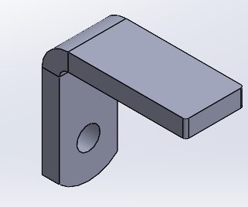
MÃ BẢN VẼ: |  | KM-49.54506-12
CHÚ Ý:

OPERATION # 01- CẮT LASER
Part Number ( Mã bản vẽ ) | KM-84.520-12
Ngày/Tháng/Năm |  |  |  |  |  | Thời gian Setup ( phút )
SETUP |  |  |  |  |  | 15
Nhân viên Setup
Ngày/Tháng/Năm |  |  |  |  | Tổng cộng | Thời gian gia công / sản phẩm (s) | Tổng thời gian gia công dự kiến ( giờ )
Thời gian gia công |  |  |  |  |  | 40 | 2.7
Hàng đạt:
Hàng lỗi:
Tổng số lượng sản xuất:
Nhân viên SX:
Nhân viên QC:
OPERATION # 03- LÀM NGUỘI
Part Number ( Mã bản vẽ )
Ngày/Tháng/Năm |  |  |  |  |  | Thời gian Setup ( phút )
SETUP |  |  |  |  |  | 0
Nhân viên Setup
Ngày/Tháng/Năm |  |  |  |  | Tổng cộng | Thời gian gia công / sản phẩm (s) | Tổng thời gian gia công dự kiến ( giờ )
Thời gian gia công |  |  |  |  |  | 20 | 1.2
Hàng đạt:
Hàng lỗi:
Tổng số lượng sản xuất:
Nhân viên SX:
Nhân viên QC:
OPERATION # 03- CHẤN
Part Number ( Mã bản vẽ ) | KM-49.54506-12
Ngày/Tháng/Năm |  |  |  |  |  | Thời gian Setup ( phút )
SETUP |  |  |  |  |  | 20
Nhân viên Setup
Ngày/Tháng/Năm |  |  |  |  | Tổng cộng | Thời gian gia công / sản phẩm (s) | Tổng thời gian gia công dự kiến ( giờ )
Thời gian gia công |  |  |  |  |  | 20 | 1.6
Hàng đạt:
Hàng lỗi:
Tổng số lượng sản xuất:
Nhân viên SX:
Nhân viên QC:

XÁC NHẬN CỦA GIÁM ĐỐC SẢN XUẤT

V kết nối tay ghế phía sau
 |  | GO ROUTER # LỘ TRÌNH SẢN XUẤT |  |  | Mã số: SX-1/BM1 Lần ban hành: 1 Ngày BH: 7/9/2026
PO NUMBER: |  | 6126 | LOẠI ĐƠN HÀNG | SỐ LƯỢNG | HÌNH ẢNH
QTY: |  | 110
TÊN BẢN VẼ: |  | V kết nối tay ghế phía sau | SẢN XUẤT HÀNG LOẠT | 220 | 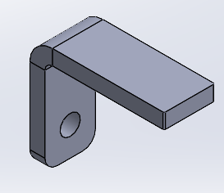
MÃ BẢN VẼ: |  | KM-5344.2606-13
CHÚ Ý:

OPERATION # 01- CẮT LASER
Part Number ( Mã bản vẽ ) | KM-87.572006-13
Ngày/Tháng/Năm |  |  |  |  |  | Thời gian Setup ( phút )
SETUP |  |  |  |  |  | 0
Nhân viên Setup
Ngày/Tháng/Năm |  |  |  |  | Tổng cộng | Thời gian gia công / sản phẩm (s) | Tổng thời gian gia công dự kiến ( giờ )
Thời gian gia công |  |  |  |  |  | 40 | 2.4
Hàng đạt:
Hàng lỗi:
Tổng số lượng sản xuất:
Nhân viên SX:
Nhân viên QC:
OPERATION # 03- LÀM NGUỘI
Part Number ( Mã bản vẽ )
Ngày/Tháng/Năm |  |  |  |  |  | Thời gian Setup ( phút )
SETUP |  |  |  |  |  | 0
Nhân viên Setup
Ngày/Tháng/Năm |  |  |  |  | Tổng cộng | Thời gian gia công / sản phẩm (s) | Tổng thời gian gia công dự kiến ( giờ )
Thời gian gia công |  |  |  |  |  | 20 | 1.2
Hàng đạt:
Hàng lỗi:
Tổng số lượng sản xuất:
Nhân viên SX:
Nhân viên QC:
OPERATION # 03- CHẤN
Part Number ( Mã bản vẽ ) | KM-5344.2606-13
Ngày/Tháng/Năm |  |  |  |  |  | Thời gian Setup ( phút )
SETUP |  |  |  |  |  | 20
Nhân viên Setup
Ngày/Tháng/Năm |  |  |  |  | Tổng cộng | Thời gian gia công / sản phẩm (s) | Tổng thời gian gia công dự kiến ( giờ )
Thời gian gia công |  |  |  |  |  | 20 | 1.6
Hàng đạt:
Hàng lỗi:
Tổng số lượng sản xuất:
Nhân viên SX:
Nhân viên QC:

XÁC NHẬN CỦA GIÁM ĐỐC SẢN XUẤT

Thanh nối tay ghế
 |  | GO ROUTER # LỘ TRÌNH SẢN XUẤT |  |  | Mã số: SX-1/BM1 Lần ban hành: 1 Ngày BH: 7/9/2026
PO NUMBER: |  | 6126 | LOẠI ĐƠN HÀNG | SỐ LƯỢNG | HÌNH ẢNH
QTY: |  | 110
TÊN BẢN VẼ: |  | Thanh nối tay ghế | SẢN XUẤT HÀNG LOẠT | 220 | 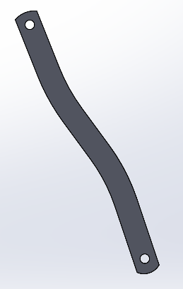
MÃ BẢN VẼ: |  | KM-236.82006-14
CHÚ Ý:

OPERATION # 01- CẮT LASER
Part Number ( Mã bản vẽ ) | KM-236.82006-14
Ngày/Tháng/Năm |  |  |  |  |  | Thời gian Setup ( phút )
SETUP |  |  |  |  |  | 15
Nhân viên Setup
Ngày/Tháng/Năm |  |  |  |  | Tổng cộng | Thời gian gia công / sản phẩm (s) | Tổng thời gian gia công dự kiến ( giờ )
Thời gian gia công |  |  |  |  |  | 50 | 3.3
Hàng đạt:
Hàng lỗi:
Tổng số lượng sản xuất:
Nhân viên SX:
Nhân viên QC:
OPERATION # 03- LÀM NGUỘI
Part Number ( Mã bản vẽ )
Ngày/Tháng/Năm |  |  |  |  |  | Thời gian Setup ( phút )
SETUP |  |  |  |  |  | 0
Nhân viên Setup
Ngày/Tháng/Năm |  |  |  |  | Tổng cộng | Thời gian gia công / sản phẩm (s) | Tổng thời gian gia công dự kiến ( giờ )
Thời gian gia công |  |  |  |  |  | 20 | 1.2
Hàng đạt:
Hàng lỗi:
Tổng số lượng sản xuất:
Nhân viên SX:
Nhân viên QC:

XÁC NHẬN CỦA GIÁM ĐỐC SẢN XUẤT

Thanh khớp kéo
 |  | GO ROUTER # LỘ TRÌNH SẢN XUẤT |  |  | Mã số: SX-1/BM1 Lần ban hành: 1 Ngày BH: 7/9/2026
PO NUMBER: |  | 6126 | LOẠI ĐƠN HÀNG | SỐ LƯỢNG | HÌNH ẢNH
QTY: |  | 110
TÊN BẢN VẼ: |  | Thanh khớp kéo | SẢN XUẤT HÀNG LOẠT | 220 | 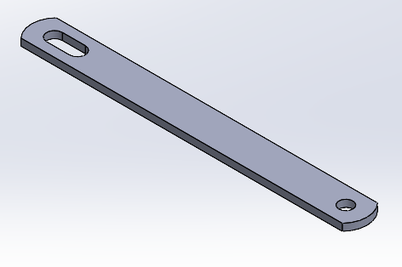
MÃ BẢN VẼ: |  | KM-1902004-15
CHÚ Ý:

OPERATION # 01- CẮT LASER
Part Number ( Mã bản vẽ ) | KM-1902004-15
Ngày/Tháng/Năm |  |  |  |  |  | Thời gian Setup ( phút )
SETUP |  |  |  |  |  | 0
Nhân viên Setup
Ngày/Tháng/Năm |  |  |  |  | Tổng cộng | Thời gian gia công / sản phẩm (s) | Tổng thời gian gia công dự kiến ( giờ )
Thời gian gia công |  |  |  |  |  | 40 | 2.4
Hàng đạt:
Hàng lỗi:
Tổng số lượng sản xuất:
Nhân viên SX:
Nhân viên QC:
OPERATION # 03- LÀM NGUỘI
Part Number ( Mã bản vẽ )
Ngày/Tháng/Năm |  |  |  |  |  | Thời gian Setup ( phút )
SETUP |  |  |  |  |  | 0
Nhân viên Setup
Ngày/Tháng/Năm |  |  |  |  | Tổng cộng | Thời gian gia công / sản phẩm (s) | Tổng thời gian gia công dự kiến ( giờ )
Thời gian gia công |  |  |  |  |  | 20 | 1.2
Hàng đạt:
Hàng lỗi:
Tổng số lượng sản xuất:
Nhân viên SX:
Nhân viên QC:

XÁC NHẬN CỦA GIÁM ĐỐC SẢN XUẤT

Pat nối khớp kéo với khung ngồi
 |  | GO ROUTER # LỘ TRÌNH SẢN XUẤT |  |  | Mã số: SX-1/BM1 Lần ban hành: 1 Ngày BH: 7/9/2026
PO NUMBER: |  | 6126 | LOẠI ĐƠN HÀNG | SỐ LƯỢNG | HÌNH ẢNH
QTY: |  | 110
TÊN BẢN VẼ: |  | Pat nối khớp kéo với khung ngồi | SẢN XUẤT HÀNG LOẠT | 220 | 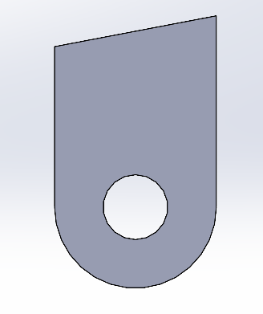
MÃ BẢN VẼ: |  | KM-33.622006-16
CHÚ Ý:

OPERATION # 01- CẮT LASER
Part Number ( Mã bản vẽ ) | KM-33.622006-16
Ngày/Tháng/Năm |  |  |  |  |  | Thời gian Setup ( phút )
SETUP |  |  |  |  |  | 0
Nhân viên Setup
Ngày/Tháng/Năm |  |  |  |  | Tổng cộng | Thời gian gia công / sản phẩm (s) | Tổng thời gian gia công dự kiến ( giờ )
Thời gian gia công |  |  |  |  |  | 40 | 2.4
Hàng đạt:
Hàng lỗi:
Tổng số lượng sản xuất:
Nhân viên SX:
Nhân viên QC:
OPERATION # 03- LÀM NGUỘI
Part Number ( Mã bản vẽ )
Ngày/Tháng/Năm |  |  |  |  |  | Thời gian Setup ( phút )
SETUP |  |  |  |  |  | 0
Nhân viên Setup
Ngày/Tháng/Năm |  |  |  |  | Tổng cộng | Thời gian gia công / sản phẩm (s) | Tổng thời gian gia công dự kiến ( giờ )
Thời gian gia công |  |  |  |  |  | 10 | 0.6
Hàng đạt:
Hàng lỗi:
Tổng số lượng sản xuất:
Nhân viên SX:
Nhân viên QC:

XÁC NHẬN CỦA GIÁM ĐỐC SẢN XUẤT

Pat chân ghế
 |  | GO ROUTER # LỘ TRÌNH SẢN XUẤT |  |  | Mã số: SX-1/BM1 Lần ban hành: 1 Ngày BH: 7/9/2026
PO NUMBER: |  | 6126 | LOẠI ĐƠN HÀNG | SỐ LƯỢNG | HÌNH ẢNH
QTY: |  | 110
TÊN BẢN VẼ: |  | Pat chân ghế | SẢN XUẤT HÀNG LOẠT | 440 | 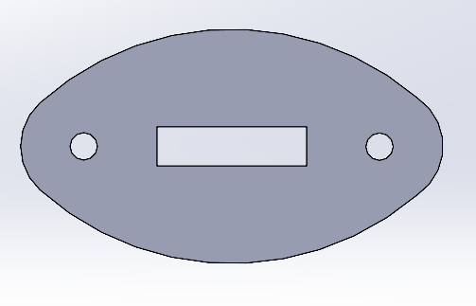
MÃ BẢN VẼ: |  | KM-65362.5-17
CHÚ Ý:

OPERATION # 01- CẮT LASER
Part Number ( Mã bản vẽ ) | KM-65362.5-17
Ngày/Tháng/Năm |  |  |  |  |  | Thời gian Setup ( phút )
SETUP |  |  |  |  |  | 15
Nhân viên Setup
Ngày/Tháng/Năm |  |  |  |  | Tổng cộng | Thời gian gia công / sản phẩm (s) | Tổng thời gian gia công dự kiến ( giờ )
Thời gian gia công |  |  |  |  |  | 20 | 2.7
Hàng đạt:
Hàng lỗi:
Tổng số lượng sản xuất:
Nhân viên SX:
Nhân viên QC:
OPERATION # 03- LÀM NGUỘI
Part Number ( Mã bản vẽ )
Ngày/Tháng/Năm |  |  |  |  |  | Thời gian Setup ( phút )
SETUP |  |  |  |  |  | 0
Nhân viên Setup
Ngày/Tháng/Năm |  |  |  |  | Tổng cộng | Thời gian gia công / sản phẩm (s) | Tổng thời gian gia công dự kiến ( giờ )
Thời gian gia công |  |  |  |  |  | 10 | 1.2
Hàng đạt:
Hàng lỗi:
Tổng số lượng sản xuất:
Nhân viên SX:
Nhân viên QC:

XÁC NHẬN CỦA GIÁM ĐỐC SẢN XUẤT

Móc khóa
 |  | GO ROUTER # LỘ TRÌNH SẢN XUẤT |  |  | Mã số: SX-1/BM1 Lần ban hành: 1 Ngày BH: 7/9/2026
PO NUMBER: |  | 6126 | LOẠI ĐƠN HÀNG | SỐ LƯỢNG | HÌNH ẢNH
QTY: |  | 110
TÊN BẢN VẼ: |  | Móc khóa | SẢN XUẤT HÀNG LOẠT | 110 | 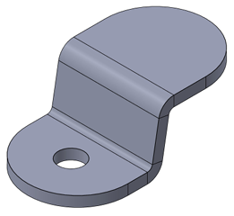
MÃ BẢN VẼ: |  | KM - 3519.712.5 - 18
CHÚ Ý:

OPERATION # 01- CẮT LASER
Part Number ( Mã bản vẽ ) | KM-41.619.702-18
Ngày/Tháng/Năm |  |  |  |  |  | Thời gian Setup ( phút )
SETUP |  |  |  |  |  | 15
Nhân viên Setup
Ngày/Tháng/Năm |  |  |  |  | Tổng cộng | Thời gian gia công / sản phẩm (s) | Tổng thời gian gia công dự kiến ( giờ )
Thời gian gia công |  |  |  |  |  | 20 | 0.9
Hàng đạt:
Hàng lỗi:
Tổng số lượng sản xuất:
Nhân viên SX:
Nhân viên QC:
OPERATION # 03- LÀM NGUỘI
Part Number ( Mã bản vẽ )
Ngày/Tháng/Năm |  |  |  |  |  | Thời gian Setup ( phút )
SETUP |  |  |  |  |  | 0
Nhân viên Setup
Ngày/Tháng/Năm |  |  |  |  | Tổng cộng | Thời gian gia công / sản phẩm (s) | Tổng thời gian gia công dự kiến ( giờ )
Thời gian gia công |  |  |  |  |  | 10 | 0.3
Hàng đạt:
Hàng lỗi:
Tổng số lượng sản xuất:
Nhân viên SX:
Nhân viên QC:
OPERATION # 03- CHẤN
Part Number ( Mã bản vẽ ) | KM - 3519.712.5 - 18
Ngày/Tháng/Năm |  |  |  |  |  | Thời gian Setup ( phút )
SETUP |  |  |  |  |  | 30
Nhân viên Setup
Ngày/Tháng/Năm |  |  |  |  | Tổng cộng | Thời gian gia công / sản phẩm (s) | Tổng thời gian gia công dự kiến ( giờ )
Thời gian gia công |  |  |  |  |  | 30 | 1.4
Hàng đạt:
Hàng lỗi:
Tổng số lượng sản xuất:
Nhân viên SX:
Nhân viên QC:

XÁC NHẬN CỦA GIÁM ĐỐC SẢN XUẤT

Chốt tay ghế
 |  | GO ROUTER # LỘ TRÌNH SẢN XUẤT |  |  | Mã số: SX-1/BM1 Lần ban hành: 1 Ngày BH: 7/9/2026
PO NUMBER: |  | 6126 | LOẠI ĐƠN HÀNG | SỐ LƯỢNG | HÌNH ẢNH
QTY: |  | 110
TÊN BẢN VẼ: |  | Chốt tay ghế | SẢN XUẤT HÀNG LOẠT | 220 | 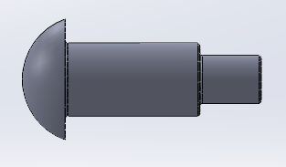
MÃ BẢN VẼ: |  | KM-3919.87.9-22
CHÚ Ý:

OPERATION # 01- TIỆN BƯỚC 1
Part Number ( Mã bản vẽ ) | KM-3919.87.9-22
Ngày/Tháng/Năm |  |  |  |  |  | Thời gian Setup ( phút )
SETUP |  |  |  |  |  | 90
Nhân viên Setup
Ngày/Tháng/Năm |  |  |  |  | Tổng cộng | Thời gian gia công / sản phẩm (s) | Tổng thời gian gia công dự kiến ( giờ )
Thời gian gia công |  |  |  |  |  | 180 | 12.5
Hàng đạt:
Hàng lỗi:
Tổng số lượng sản xuất:
Nhân viên SX:
Nhân viên QC:
OPERATION # 01- TIỆN BƯỚC 2
Part Number ( Mã bản vẽ ) | KM-3919.87.9-22
Ngày/Tháng/Năm |  |  |  |  |  | Thời gian Setup ( phút )
SETUP |  |  |  |  |  | 60
Nhân viên Setup
Ngày/Tháng/Năm |  |  |  |  | Tổng cộng | Thời gian gia công / sản phẩm (s) | Tổng thời gian gia công dự kiến ( giờ )
Thời gian gia công |  |  |  |  |  | 90 | 6.5
Hàng đạt:
Hàng lỗi:
Tổng số lượng sản xuất:
Nhân viên SX:
Nhân viên QC:

XÁC NHẬN CỦA GIÁM ĐỐC SẢN XUẤT

Sơ mi ( tay ghế )
 |  | GO ROUTER # LỘ TRÌNH SẢN XUẤT |  |  | Mã số: SX-1/BM1 Lần ban hành: 1 Ngày BH: 7/9/2026
PO NUMBER: |  | 6126 | LOẠI ĐƠN HÀNG | SỐ LƯỢNG | HÌNH ẢNH
QTY: |  | 110
TÊN BẢN VẼ: |  | Sơ mi ( tay ghế ) | SẢN XUẤT HÀNG LOẠT | 220 | 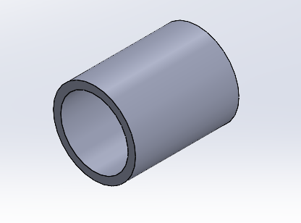
MÃ BẢN VẼ: |  | KM-2015.9-23
CHÚ Ý:

OPERATION # 01- TIỆN
Part Number ( Mã bản vẽ ) | KM-2015.9-23
Ngày/Tháng/Năm |  |  |  |  |  | Thời gian Setup ( phút )
SETUP |  |  |  |  |  | 30
Nhân viên Setup
Ngày/Tháng/Năm |  |  |  |  | Tổng cộng | Thời gian gia công / sản phẩm (s) | Tổng thời gian gia công dự kiến ( giờ )
Thời gian gia công |  |  |  |  |  | 10 | 1.1
Hàng đạt:
Hàng lỗi:
Tổng số lượng sản xuất:
Nhân viên SX:
Nhân viên QC:
OPERATION # 02- LÀM NGUỘI
Part Number ( Mã bản vẽ )
Ngày/Tháng/Năm |  |  |  |  |  | Thời gian Setup ( phút )
SETUP |  |  |  |  |  | 0
Nhân viên Setup
Ngày/Tháng/Năm |  |  |  |  | Tổng cộng | Thời gian gia công / sản phẩm (s) | Tổng thời gian gia công dự kiến ( giờ )
Thời gian gia công |  |  |  |  |  | 10 | 0.6
Hàng đạt:
Hàng lỗi:
Tổng số lượng sản xuất:
Nhân viên SX:
Nhân viên QC:
XÁC NHẬN CỦA GIÁM ĐỐC SẢN XUẤT

Hàn cung nối chân ghế - Cung nh
 |  | GO ROUTER # LỘ TRÌNH SẢN XUẤT |  |  | Mã số: SX-1/BM1 Lần ban hành: 1 Ngày BH: 7/9/2026
PO NUMBER: |  | 6126 | LOẠI ĐƠN HÀNG | SỐ LƯỢNG | HÌNH ẢNH
QTY: |  | 110
TÊN BẢN VẼ: |  | Hàn cung nối chân ghế - Cung nhỏ | SẢN XUẤT HÀNG LOẠT | 110 | 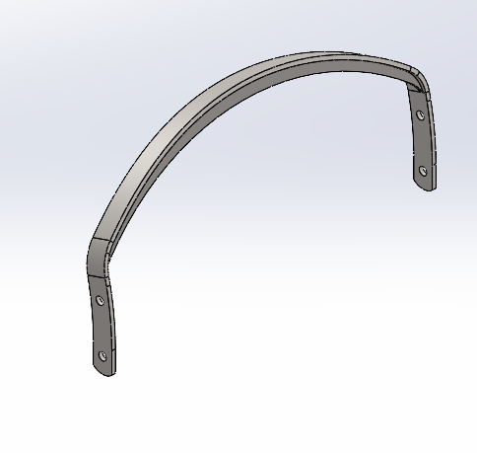
MÃ BẢN VẼ: |  | KM-349170.204
CHÚ Ý:

OPERATION # 01- HÀN ROBOT
Part Number ( Mã bản vẽ ) | KM-349170.204
Ngày/Tháng/Năm |  |  |  |  |  | Thời gian Setup ( phút )
SETUP |  |  |  |  |  | 120
Nhân viên Setup
Ngày/Tháng/Năm |  |  |  |  | Tổng cộng | Thời gian gia công / sản phẩm (s) | Tổng thời gian gia công dự kiến ( giờ )
Thời gian gia công |  |  |  |  |  | 90 | 4.8
Hàng đạt:
Hàng lỗi:
Tổng số lượng sản xuất:
Nhân viên SX:
Nhân viên QC:
XÁC NHẬN CỦA GIÁM ĐỐC SẢN XUẤT

Lắp ráp cụm chân ghế bên trái
 |  | GO ROUTER # LỘ TRÌNH SẢN XUẤT |  |  | Mã số: SX-1/BM1 Lần ban hành: 1 Ngày BH: 7/9/2026
PO NUMBER: |  | 6126 | LOẠI ĐƠN HÀNG | SỐ LƯỢNG | HÌNH ẢNH
QTY: |  | 110
TÊN BẢN VẼ: |  | Lắp ráp cụm chân ghế bên trái | SẢN XUẤT HÀNG LOẠT | 110 | 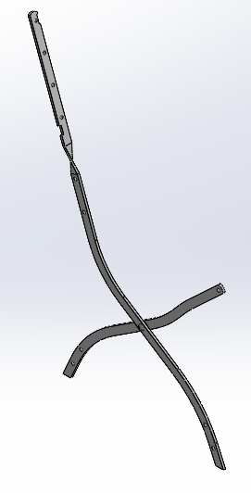
MÃ BẢN VẼ: |  | KM-379393
CHÚ Ý:

OPERATION # 01- ĐÓNG ĐINH TÁN
Part Number ( Mã bản vẽ ) | KM-379393
Ngày/Tháng/Năm |  |  |  |  |  | Thời gian Setup ( phút )
SETUP |  |  |  |  |  | 20
Nhân viên Setup
Ngày/Tháng/Năm |  |  |  |  | Tổng cộng | Thời gian gia công / sản phẩm (s) | Tổng thời gian gia công dự kiến ( giờ )
Thời gian gia công |  |  |  |  |  | 60 | 2.2
Hàng đạt:
Hàng lỗi:
Tổng số lượng sản xuất:
Nhân viên SX:
Nhân viên QC:
XÁC NHẬN CỦA GIÁM ĐỐC SẢN XUẤT

Lắp ráp cụm chân ghế bên phải
 |  | GO ROUTER # LỘ TRÌNH SẢN XUẤT |  |  | Mã số: SX-1/BM1 Lần ban hành: 1 Ngày BH: 7/9/2026
PO NUMBER: |  | 6126 | LOẠI ĐƠN HÀNG | SỐ LƯỢNG | HÌNH ẢNH
QTY: |  | 110
TÊN BẢN VẼ: |  | Lắp ráp cụm chân ghế bên phải | SẢN XUẤT HÀNG LOẠT | 110 | 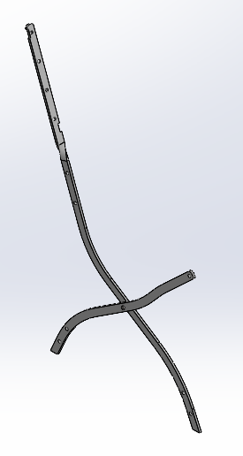
MÃ BẢN VẼ: |  | KM-379393
CHÚ Ý:

OPERATION # 01- ĐÓNG ĐINH TÁN
Part Number ( Mã bản vẽ ) | KM-379393
Ngày/Tháng/Năm |  |  |  |  |  | Thời gian Setup ( phút )
SETUP |  |  |  |  |  | 0
Nhân viên Setup
Ngày/Tháng/Năm |  |  |  |  | Tổng cộng | Thời gian gia công / sản phẩm (s) | Tổng thời gian gia công dự kiến ( giờ )
Thời gian gia công |  |  |  |  |  | 60 | 1.8
Hàng đạt:
Hàng lỗi:
Tổng số lượng sản xuất:
Nhân viên SX:
Nhân viên QC:
XÁC NHẬN CỦA GIÁM ĐỐC SẢN XUẤT

Hàn láp chéo phi 8mm
 |  | GO ROUTER # LỘ TRÌNH SẢN XUẤT |  |  | Mã số: SX-1/BM1 Lần ban hành: 1 Ngày BH: 7/9/2026
PO NUMBER: |  | 6126 | LOẠI ĐƠN HÀNG | SỐ LƯỢNG | HÌNH ẢNH
QTY: |  | 110
TÊN BẢN VẼ: |  | Hàn khung ngồi | SẢN XUẤT HÀNG LOẠT | 110 | 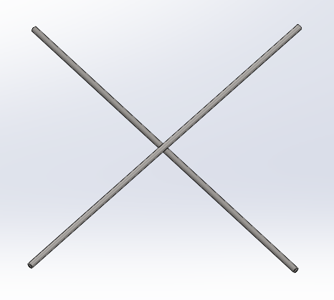
MÃ BẢN VẼ: |  | KM-349370504
CHÚ Ý:

OPERATION # 01- HÀN
Part Number ( Mã bản vẽ ) | KM-349370504
Ngày/Tháng/Năm |  |  |  |  |  | Thời gian Setup ( phút )
SETUP |  |  |  |  |  | 0
Nhân viên Setup
Ngày/Tháng/Năm |  |  |  |  | Tổng cộng | Thời gian gia công / sản phẩm (s) | Tổng thời gian gia công dự kiến ( giờ )
Thời gian gia công |  |  |  |  |  | 50 | 1.5
Hàng đạt:
Hàng lỗi:
Tổng số lượng sản xuất:
Nhân viên SX:
Nhân viên QC:
XÁC NHẬN CỦA GIÁM ĐỐC SẢN XUẤT

Hàn khung ngồi
 |  | GO ROUTER # LỘ TRÌNH SẢN XUẤT |  |  | Mã số: SX-1/BM1 Lần ban hành: 1 Ngày BH: 7/9/2026
PO NUMBER: |  | 6126 | LOẠI ĐƠN HÀNG | SỐ LƯỢNG | HÌNH ẢNH
QTY: |  | 110
TÊN BẢN VẼ: |  | Hàn khung ngồi | SẢN XUẤT HÀNG LOẠT | 110 | 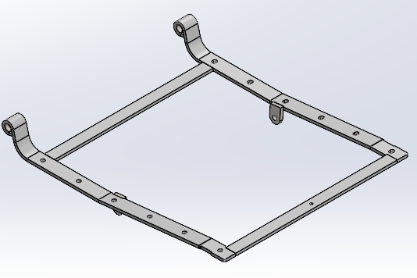
MÃ BẢN VẼ: |  | KM-361435.605
CHÚ Ý:

OPERATION # 01- HÀN ROBOT
Part Number ( Mã bản vẽ ) | KM-361435.605
Ngày/Tháng/Năm |  |  |  |  |  | Thời gian Setup ( phút )
SETUP |  |  |  |  |  | 120
Nhân viên Setup
Ngày/Tháng/Năm |  |  |  |  | Tổng cộng | Thời gian gia công / sản phẩm (s) | Tổng thời gian gia công dự kiến ( giờ )
Thời gian gia công |  |  |  |  |  | 210 | 8.4
Hàng đạt:
Hàng lỗi:
Tổng số lượng sản xuất:
Nhân viên SX:
Nhân viên QC:
XÁC NHẬN CỦA GIÁM ĐỐC SẢN XUẤT

Lắp ráp khung ghế - Bước 1
 |  | GO ROUTER # LỘ TRÌNH SẢN XUẤT |  |  | Mã số: SX-1/BM1 Lần ban hành: 1 Ngày BH: 7/9/2026
PO NUMBER: |  | 6126 | LOẠI ĐƠN HÀNG | SỐ LƯỢNG | HÌNH ẢNH
QTY: |  | 110
TÊN BẢN VẼ: |  | Lắp ráp khung ghế - Bước 1 | SẢN XUẤT HÀNG LOẠT | 110 | 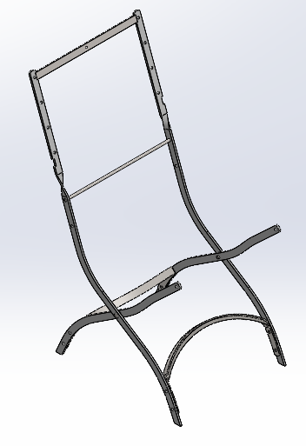
MÃ BẢN VẼ: |  | KM-504539877-B1
CHÚ Ý:

OPERATION # 01- HÀN
Part Number ( Mã bản vẽ ) | KM-504539877-B1
Ngày/Tháng/Năm |  |  |  |  |  | Thời gian Setup ( phút )
SETUP |  |  |  |  |  | 0
Nhân viên Setup
Ngày/Tháng/Năm |  |  |  |  | Tổng cộng | Thời gian gia công / sản phẩm (s) | Tổng thời gian gia công dự kiến ( giờ )
Thời gian gia công |  |  |  |  |  | 300 | 9.2
Hàng đạt:
Hàng lỗi:
Tổng số lượng sản xuất:
Nhân viên SX:
Nhân viên QC:
XÁC NHẬN CỦA GIÁM ĐỐC SẢN XUẤT

Hàn láp chéo với khung ghế
 |  | GO ROUTER # LỘ TRÌNH SẢN XUẤT |  |  | Mã số: SX-1/BM1 Lần ban hành: 1 Ngày BH: 7/9/2026
PO NUMBER: |  | 6126 | LOẠI ĐƠN HÀNG | SỐ LƯỢNG | HÌNH ẢNH
QTY: |  | 110
TÊN BẢN VẼ: |  | Hàn láp chéo với khung ghế | SẢN XUẤT HÀNG LOẠT | 110 | 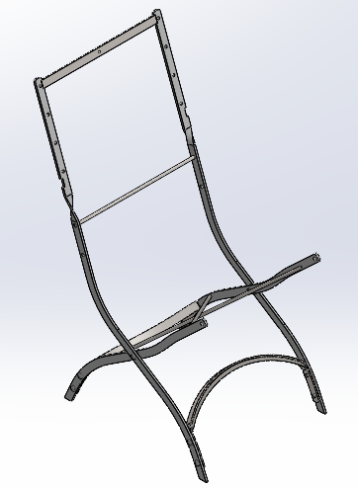
MÃ BẢN VẼ: |  | KM-504539877-B2
CHÚ Ý:

OPERATION # 01- HÀN
Part Number ( Mã bản vẽ ) | KM-504539877-B2
Ngày/Tháng/Năm |  |  |  |  |  | Thời gian Setup ( phút )
SETUP |  |  |  |  |  | 0
Nhân viên Setup
Ngày/Tháng/Năm |  |  |  |  | Tổng cộng | Thời gian gia công / sản phẩm (s) | Tổng thời gian gia công dự kiến ( giờ )
Thời gian gia công |  |  |  |  |  | 240 | 7.3
Hàng đạt:
Hàng lỗi:
Tổng số lượng sản xuất:
Nhân viên SX:
Nhân viên QC:
XÁC NHẬN CỦA GIÁM ĐỐC SẢN XUẤT

Đóng đinh tán chân ghế
 |  | GO ROUTER # LỘ TRÌNH SẢN XUẤT |  |  | Mã số: SX-1/BM1 Lần ban hành: 1 Ngày BH: 7/9/2026
PO NUMBER: |  | 6126 | LOẠI ĐƠN HÀNG | SỐ LƯỢNG | HÌNH ẢNH
QTY: |  | 110
TÊN BẢN VẼ: |  | Đóng đinh tán chân ghế | SẢN XUẤT HÀNG LOẠT | 110 | 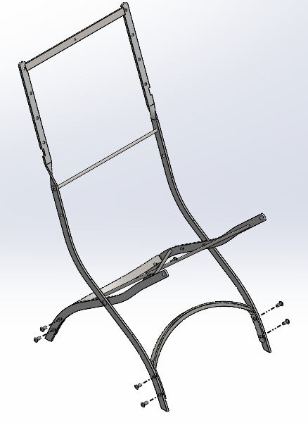
MÃ BẢN VẼ: |  | KM-504539877-B3
CHÚ Ý:

OPERATION # 01- ĐÓNG ĐINH TÁN
Part Number ( Mã bản vẽ ) | KM-504539877-B3
Ngày/Tháng/Năm |  |  |  |  |  | Thời gian Setup ( phút )
SETUP |  |  |  |  |  | 60
Nhân viên Setup
Ngày/Tháng/Năm |  |  |  |  | Tổng cộng | Thời gian gia công / sản phẩm (s) | Tổng thời gian gia công dự kiến ( giờ )
Thời gian gia công |  |  |  |  |  | 180 | 6.5
Hàng đạt:
Hàng lỗi:
Tổng số lượng sản xuất:
Nhân viên SX:
Nhân viên QC:
XÁC NHẬN CỦA GIÁM ĐỐC SẢN XUẤT

Ráp tay ghế với khung ghế
 |  | GO ROUTER # LỘ TRÌNH SẢN XUẤT |  |  | Mã số: SX-1/BM1 Lần ban hành: 1 Ngày BH: 7/9/2026
PO NUMBER: |  | 6126 | LOẠI ĐƠN HÀNG | SỐ LƯỢNG | HÌNH ẢNH
QTY: |  | 110
TÊN BẢN VẼ: |  | Ráp tay ghế với khung ghế | SẢN XUẤT HÀNG LOẠT | 110 | 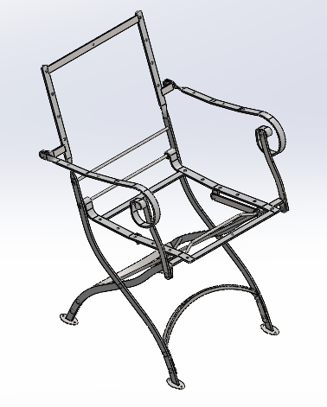
MÃ BẢN VẼ: |  | KM-504539877-B5
CHÚ Ý:

OPERATION # 01- HÀN BƯỚC 1 - HÀN KẾT NỐI TAY GHẾ VỚI KHUNG
Part Number ( Mã bản vẽ ) | KM-504539877-B5
Ngày/Tháng/Năm |  |  |  |  |  | Thời gian Setup ( phút )
SETUP |  |  |  |  |  | 0
Nhân viên Setup
Ngày/Tháng/Năm |  |  |  |  | Tổng cộng | Thời gian gia công / sản phẩm (s) | Tổng thời gian gia công dự kiến ( giờ )
Thời gian gia công |  |  |  |  |  | 240 | 7.3
Hàng đạt:
Hàng lỗi:
Tổng số lượng sản xuất:
Nhân viên SX:
Nhân viên QC:
OPERATION # 02- HÀN BƯỚC 2 - HÀN VÒNG ĐỆM
Part Number ( Mã bản vẽ ) | KM-504539877-B5
Ngày/Tháng/Năm |  |  |  |  |  | Thời gian Setup ( phút )
SETUP |  |  |  |  |  | 0
Nhân viên Setup
Ngày/Tháng/Năm |  |  |  |  | Tổng cộng | Thời gian gia công / sản phẩm (s) | Tổng thời gian gia công dự kiến ( giờ )
Thời gian gia công |  |  |  |  |  | 120 | 3.7
Hàng đạt:
Hàng lỗi:
Tổng số lượng sản xuất:
Nhân viên SX:
Nhân viên QC:
OPERATION # 03- HÀN BƯỚC 3 - HÀN PAT CHÂN GHẾ
Part Number ( Mã bản vẽ ) | KM-504539877-B5
Ngày/Tháng/Năm |  |  |  |  |  | Thời gian Setup ( phút )
SETUP |  |  |  |  |  | 0
Nhân viên Setup
Ngày/Tháng/Năm |  |  |  |  | Tổng cộng | Thời gian gia công / sản phẩm (s) | Tổng thời gian gia công dự kiến ( giờ )
Thời gian gia công |  |  |  |  |  | 180 | 5.5
Hàng đạt:
Hàng lỗi:
Tổng số lượng sản xuất:
Nhân viên SX:
Nhân viên QC:
XÁC NHẬN CỦA GIÁM ĐỐC SẢN XUẤT

Lắp ráp sau khi sơn
 |  | GO ROUTER # LỘ TRÌNH SẢN XUẤT |  |  | Mã số: SX-1/BM1 Lần ban hành: 1 Ngày BH: 7/9/2026
PO NUMBER: |  | 6126 | LOẠI ĐƠN HÀNG | SỐ LƯỢNG | HÌNH ẢNH
QTY: |  | 110
TÊN BẢN VẼ: |  | Lắp ráp sau khi sơn | SẢN XUẤT HÀNG LOẠT | 110 | 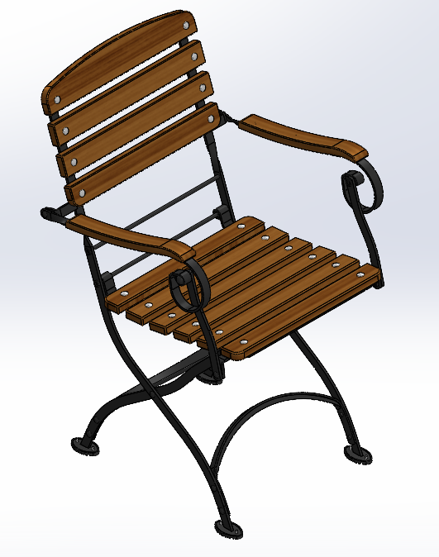
MÃ BẢN VẼ: |  | KM-504539877-B6
CHÚ Ý:

OPERATION # 01- ĐÓNG ECU VÀO NAN GỖ
Part Number ( Mã bản vẽ ) | KM-504539877-B6
Ngày/Tháng/Năm |  |  |  |  |  | Thời gian Setup ( phút )
SETUP |  |  |  |  |  | 0
Nhân viên Setup
Ngày/Tháng/Năm |  |  |  |  | Tổng cộng | Thời gian gia công / sản phẩm (s) | Tổng thời gian gia công dự kiến ( giờ )
Thời gian gia công |  |  |  |  |  | 40 | 12.2
Hàng đạt:
Hàng lỗi:
Tổng số lượng sản xuất:
Nhân viên SX:
Nhân viên QC:
OPERATION # 02- RÚT RIVET NẮP CHỤP CHÂN GHẾ
Part Number ( Mã bản vẽ ) | KM-504539877-B6
Ngày/Tháng/Năm |  |  |  |  |  | Thời gian Setup ( phút )
SETUP |  |  |  |  |  | 0
Nhân viên Setup
Ngày/Tháng/Năm |  |  |  |  | Tổng cộng | Thời gian gia công / sản phẩm (s) | Tổng thời gian gia công dự kiến ( giờ )
Thời gian gia công |  |  |  |  |  | 40 | 4.9
Hàng đạt:
Hàng lỗi:
Tổng số lượng sản xuất:
Nhân viên SX:
Nhân viên QC:
OPERATION # 03- BẮT BULONG RÁP NAN GỖ VÀO KHUNG GHẾ
Part Number ( Mã bản vẽ ) | KM-504539877-B6
Ngày/Tháng/Năm |  |  |  |  |  | Thời gian Setup ( phút )
SETUP |  |  |  |  |  | 0
Nhân viên Setup
Ngày/Tháng/Năm |  |  |  |  | Tổng cộng | Thời gian gia công / sản phẩm (s) | Tổng thời gian gia công dự kiến ( giờ )
Thời gian gia công |  |  |  |  |  | 40 | 12.2
Hàng đạt:
Hàng lỗi:
Tổng số lượng sản xuất:
Nhân viên SX:
Nhân viên QC:
OPERATION # 04- BẮT VÍT RÁP TAY GHẾ
Part Number ( Mã bản vẽ ) | KM-504539877-B6
Ngày/Tháng/Năm |  |  |  |  |  | Thời gian Setup ( phút )
SETUP |  |  |  |  |  | 0
Nhân viên Setup
Ngày/Tháng/Năm |  |  |  |  | Tổng cộng | Thời gian gia công / sản phẩm (s) | Tổng thời gian gia công dự kiến ( giờ )
Thời gian gia công |  |  |  |  |  | 50 | 3.1
Hàng đạt:
Hàng lỗi:
Tổng số lượng sản xuất:
Nhân viên SX:
Nhân viên QC:
OPERATION # 05 - LẮP MÓC KHÓA & BẮT VÍT CHO NAN GHẾ
Part Number ( Mã bản vẽ ) | KM-504539877-B6
Ngày/Tháng/Năm |  |  |  |  |  | Thời gian Setup ( phút )
SETUP |  |  |  |  |  | 0
Nhân viên Setup
Ngày/Tháng/Năm |  |  |  |  | Tổng cộng | Thời gian gia công / sản phẩm (s) | Tổng thời gian gia công dự kiến ( giờ )
Thời gian gia công |  |  |  |  |  | 70 | 2.1
Hàng đạt:
Hàng lỗi:
Tổng số lượng sản xuất:
Nhân viên SX:
Nhân viên QC:
XÁC NHẬN CỦA GIÁM ĐỐC SẢN XUẤT

